Estadísticas
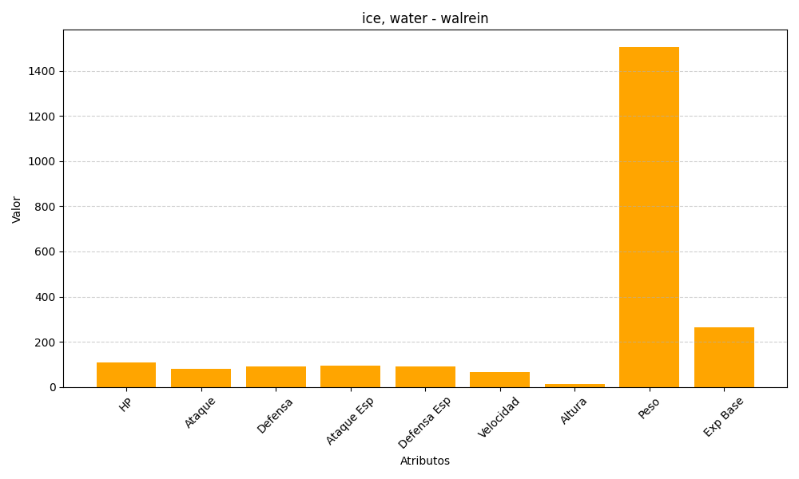
ID | Nombre | Tipo | HP | Ataque | Defensa | Ataque Especial | Defensa Especial | Velocidad | Altura | Peso | Experiencia Base
365 | walrein | ice, water | 110 | 80 | 90 | 95 | 90 | 65 | 14 | 1506 | 265

